封面
提交日期
内部确认
盾构中心确认

年 月 日
年 月 日

年 月 日
年 月 日
年 月 日

盾构先锋TBMP

首页
概要设计书

Ver.1.00

2015-01-04

保密
Copyright©2016 RCBI, All rights reserved.

2.页面迁移图
页面迁移图 |  |  | 系统名称 | 盾构先锋TBMP |  | 创建日期 | 2015-01-04 | 创建人 |  | 周文峰
 |  |  | 文件名称 | 概要设计书 |  | 修改日期 |  | 修改人
 |  |  | 机能编号 | TBMP0102
 |  |  | 机能名称 | 首页

TBMP0301
项目信息
返回首页
按钮
TBMP0102
首页
TBMP0101
登录页面
点击手机的返回按钮
退出登录
按钮
TBMP0201
通知公告入口
TBMP051
待办事项入口
登录
按钮
刷新页面
下拉刷新
TBMP0201
通知公告列表
返回首页
按钮
TBMP0202
通知公告详细
TBMP0202
通知公告详细
返回
按钮
TBMP0501
待办事项
返回首页
按钮
TBMP0301
项目信息入口
 | 2. | 页面迁移图
 |  |  |  |  | `
 |  |  |  |  |  |  | 凡例：
 |  |  |  |  |  |  |  |  | 页面迁移
 |  |  |  |  |  |  |  |  | 页面弹出
 |  |  |  |  |  |  |  |  | 关闭
 |  |  |  |  |  |  |  |  | 确认对话框
 |  |  |  |  |  |  |  |  | Message
 |  |  |  |  |  |  | 带颜色的是本文档的描述的页面

 |  |  |  |  |  |  | `

3.页面layout
页面layout |  |  | 系统名称 | 盾构先锋TBMP | 创建日期 | 2015-01-04 | 创建人 | 周文峰
 |  |  | 文件名称 | 概要设计书 | 修改日期 |  | 修改人
 |  |  | 机能编号 | TBMP0102
 |  |  | 机能名称 | 首页

 | 3. | 页面layout

■项目摘要
项目摘要
下拉刷新...
项目
进度
设备
预警
风险
上海5号线2标
宁波地铁
珠海隧道
项目汇总
■项目汇总
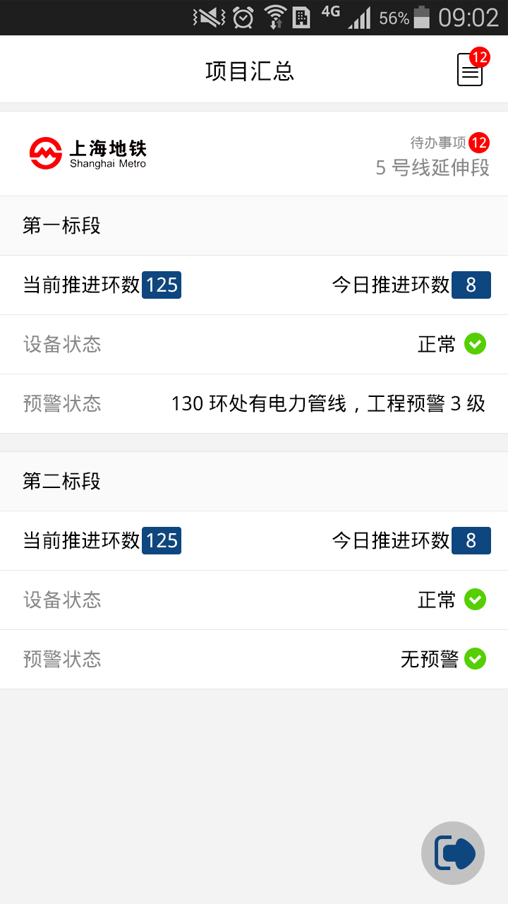
下拉刷新...
12
通知
公告
项目汇总

3

5号线延伸段2标段
上行线隧道
当前推进环数：125；今日推进环数：8

设备状态：正常

130环处有电力管线，工程预警3级

下行线隧道
当前推进环数：32；今日推进环数：5

设备状态：正常

无预警

......其他项目

退出登录

■通知公告
下拉刷新...
通知公告
■通知公告
请提交2015年的年终总结
通知

王经理
1月12日

请提交2015年的年终总结。
通知 王经理 1月12日
接公司管理部通知，2015年的年终小结，请在本月底（1月31日）之前提交，请发送邮件到每个人的部门经理处，并抄送给管理部王部长。
逾期不交者将获得管理部约谈资格。

新年5号线上行线推进计划安排。
公告 项目部 1月13日

张经理审核了你的204环报表。
消息 系统 1月12日
相关附件

张经理移交一项问题等你处理。
消息 系统 1月12日

系统提醒，你的密码已经5个月未修改。
消息 系统 1月12日

上海地铁5号线2标段上行线2016-01-12日报。
每日一报 张经理 1月12日

4.页面项目
页面项目说明 |  | 系统名称 | 盾构先锋TBMP |  |  |  |  |  | 创建日期 | 2015-01-04 |  | 创建人 | 周文峰
 |  | 文件名称 | 概要设计书 |  |  |  |  |  | 修改日期 |  |  | 修改人
 |  | 机能编号 | TBMP0102
 |  | 机能名称 | 首页

页面标题 |  | 首页
页面编号 |  | TBMP0102
凡例：[（I/O）I:输入/O:输出I/O:输入和输出] [（类型）L:Label/T:Text/TA:TextArea/S:Select/C:Checkbox/R:Radio/B:Button/H:Hidden/I:Image/Ln:Link/O:其他]
No. | 页面项目名称 |  | 表项目名 | I/O | 类型 | 数据类型 | 长度 | 默认值 | 业务编号 |  | 备注
1 | 标题（项目汇总） |  |  | O | O |  |  |  |  |  | 显示位置美工设计。
2 | 通知公告按钮 |  |  | O | B |  |  |  |  |  | 点击后进入公告通知列表页面
3 | 通知公告数量 |  |  | O | O |  |  |  |  |  | 如果为0，则不显示，否则显示数量，同ios的app未读消息数量框。
4 | 项目信息.公司名称 |  |  | O | L |  |  |  |  |  | 单行显示，用底色
5 | 项目信息.项目概览图片 |  |  | O | O |  |  |  |  |  | 图片长度跟手机屏幕差不多，不要太高。
6 | 项目信息.项目简称 |  |  | O | L |  |  |  |  |  | 叠加显示在项目概览图片上
项目
循环
7 | 项目信息.项目待办事项数量 |  |  | O | O |  |  |  |  |  | 如果为0，则不显示，否则显示数量，同ios的app未读消息数量框。
8 | 项目信息.标段名称 |  |  | O | T
标段
循环
9 | 项目信息.标段.进度情况 |  |  | O | L |  |  |  |  |  | 推进环数实际，前日推进环数、今日已完成环数
10 | 项目信息.标段.设备状态 |  |  | O | L |  |  |  |  |  | 正常、故障、安装
11 | 项目信息.标段.风险预警 |  |  | O | L |  |  |  |  |  | 风险源提示、是否有工程预警 （给一个预警等级）
12 | 退出登录 |  |  | O | B |  |  |  |  |  | 点击后退出到登录页面
13
14
15

